Tableau de trésorerie
Tableau de flux de TRÉSORERIE
Début exercice comptable :
2026-01-01 |  | Janvier | Février | Mars | Avril | Mai | Juin | Juillet | Août | Septembre | Octobre | Novembre | Décembre | Total
 |  |  |  |  |  |  |  |  |  |  |  |  |  | Exercice Annuel

Trésorerie disponible (début du mois) | 100.00 € | 100.00 € | -20.00 € | 4,230.00 € | -321.00 € | 159.00 € | 4.00 € | 7,804.00 € | 6,604.00 € | 804.00 € | 4,604.00 € | 8,404.00 € | 12,604.00 €

Encaissements TTC

Ventes au comptant |  | 20,000.00 € | 10,000.00 € | 13,000.00 € | 18,000.00 € | 16,000.00 € | 20,000.00 € | 15,000.00 € | 10,000.00 € | 20,000.00 € | 20,000.00 € | 20,000.00 € | 20,000.00 € | 202,000.00 €
Ventes à crédit |  |  |  |  |  |  |  |  |  |  |  |  |  | - €
Subventions (y compris fonds de solidarité) |  |  |  |  |  |  |  |  |  |  |  |  |  | - €
Produits financiers (intérêts créditeurs) |  | 400.00 € | 400.00 € |  | 400.00 € |  |  |  | 400.00 € |  |  | 400.00 € |  | 2,000.00 €
Emprunts débloqués (y compris PGE) |  |  | 10,000.00 € |  |  | 45.00 € |  |  |  |  |  |  |  | 10,045.00 €
Cessions d'actifs (vente d'immobilisations) |  | 800.00 € |  | 75.00 € |  |  |  |  |  |  |  |  |  | 875.00 €
Remboursements d'impôts (Crédit de TVA, IS etc.) |  |  |  |  |  |  | 4,000.00 € |  |  |  |  |  |  | 4,000.00 €
Autres apports (capital initial, compte courant d'associé) |  | 50.00 € | 50.00 € | 50.00 € | 50.00 € |  |  |  |  |  |  |  |  | 200.00 €
Total des encaissements | - € | 21,250.00 € | 20,450.00 € | 13,125.00 € | 18,450.00 € | 16,045.00 € | 24,000.00 € | 15,000.00 € | 10,400.00 € | 20,000.00 € | 20,000.00 € | 20,400.00 € | 20,000.00 € | 219,120.00 €
Total de trésorerie disponible (avant décaissement) | 100.00 € | 21,350.00 € | 20,430.00 € | 17,355.00 € | 18,129.00 € | 16,204.00 € | 24,004.00 € | 22,804.00 € | 17,004.00 € | 20,804.00 € | 24,604.00 € | 28,804.00 € | 32,604.00 € | 219,120.00 €

Décaissements TTC
Décaissements d'exploitation
Achats de matières premières |  | 400.00 € |  | 226.00 € | 700.00 € |  |  |  |  |  |  |  |  | 1,326.00 €
Achats d'autres approvisionnements stockés |  |  |  |  |  |  |  |  |  |  |  |  |  | - €
Achats de marchandises |  | 2,500.00 € |  |  |  |  |  |  |  |  |  |  |  | 2,500.00 €
Études et prestations de services |  |  |  |  |  |  |  |  |  |  |  |  |  | - €
Petites fournitures non stockées (entretien, administratif…) |  |  |  |  |  |  |  |  |  |  |  |  |  | - €
Eau |  |  |  |  |  |  |  |  |  |  |  |  |  | - €
Carburant |  |  |  | 270.00 € |  |  |  |  |  |  |  |  |  | 270.00 €
Sous-traitance |  |  |  |  |  |  |  |  |  |  |  |  |  | - €
Redevances de crédit-bail |  |  |  |  |  |  |  |  |  |  |  |  |  | - €
Loyer |  | 5,000.00 € | 5,000.00 € | 5,000.00 € | 5,000.00 € | 5,000.00 € | 5,000.00 € | 5,000.00 € | 5,000.00 € | 5,000.00 € | 5,000.00 € | 5,000.00 € | 5,000.00 € | 60,000.00 €
Locations mobilières |  |  |  |  |  |  |  |  |  |  |  |  |  | - €
Energie |  | 470.00 € |  |  |  |  |  |  |  |  |  |  |  | 470.00 €
Entretien et réparations |  |  |  |  | 700.00 € |  |  |  |  |  |  |  |  | 700.00 €
Primes d'assurance |  | 1,700.00 € |  |  |  |  |  |  |  |  |  |  |  | 1,700.00 €
Documentation générale, frais de colloques |  |  |  |  |  |  |  |  |  |  |  |  |  | - €
Personnel extérieur |  |  |  |  |  |  |  |  |  |  |  |  |  | - €
Rémunérations d'intermédiaires (apporteur d'affaires) |  |  |  | 500.00 € |  |  |  |  |  |  |  |  |  | 500.00 €
Honoraires (avocat, expert-comptable etc.) |  |  |  |  |  |  |  |  |  |  |  |  |  | - €
Frais d'actes et de contentieux (publicité légale etc.) |  |  |  |  |  |  |  |  |  |  |  |  |  | - €
Publicité, publications, relations publiques |  |  |  |  |  |  |  |  |  |  |  |  |  | - €
Frais de transport sur achats ou sur ventes |  |  |  |  |  |  |  |  |  |  |  |  |  | - €
Frais de déplacement |  |  |  | 280.00 € | 370.00 € |  |  |  |  |  |  |  |  | 650.00 €
Missions et réceptions |  | 200.00 € |  |  |  |  |  |  |  |  |  |  |  | 200.00 €
Frais postaux, téléphone |  |  |  |  |  |  |  |  |  |  |  |  |  | - €
Services bancaires, charges d'intérêts |  |  |  |  |  |  |  |  |  |  |  |  |  | - €
Rémunérations du personnel |  | 10,000.00 € | 10,000.00 € | 10,000.00 € | 10,000.00 € | 10,000.00 € | 10,000.00 € | 10,000.00 € | 10,000.00 € | 10,000.00 € | 10,000.00 € | 10,000.00 € | 10,000.00 € | 120,000.00 €
Charges sociales |  | 1,000.00 € | 1,000.00 € | 1,000.00 € | 1,000.00 € | 1,000.00 € | 1,000.00 € | 1,000.00 € | 1,000.00 € | 1,000.00 € | 1,000.00 € | 1,000.00 € | 1,000.00 € | 12,000.00 €
Charges locatives |  |  |  |  |  |  |  |  |  |  |  |  |  | - €
Cotisations sociales personnelles de l'exploitant |  |  |  |  |  |  |  |  |  |  |  |  |  | - €
Autres charges |  |  |  | 200.00 € |  |  |  |  |  |  |  |  |  | 200.00 €
Impôt sur les sociétés |  |  |  |  |  |  |  |  |  |  |  |  |  | - €
Total décaissements d'exploitation | 0 | 21270 | 16000 | 17476 | 17770 | 16000 | 16000 | 16000 | 16000 | 16000 | 16000 | 16000 | 16000 | 200,516.00 €

Autres décaissements
Hors exploitation
Remboursement d'emprunt |  |  | 200.00 € | 200.00 € | 200.00 € | 200.00 € | 200.00 € | 200.00 € | 200.00 € | 200.00 € | 200.00 € | 200.00 € | 200.00 € | 2,200.00 €
TVA à décaisser |  | 100.00 € |  |  |  |  |  |  |  |  |  |  |  | 100.00 €
Acquisitions d'immobilisations |  |  |  |  |  |  |  |  |  |  |  |  |  | - €
Dividendes (sociétés à l'IS) |  |  |  |  |  |  |  |  |  |  |  |  |  | - €
Remboursement d'apports en compte courant |  |  |  |  |  |  |  |  |  |  |  |  |  | - €
Prélèvements de l'exploitant (entreprises à l'IR) |  |  |  |  |  |  |  |  |  |  |  |  |  | - €
Total hors exploitation | - € | 100.00 € | 200.00 € | 200.00 € | 200.00 € | 200.00 € | 200.00 € | 200.00 € | 200.00 € | 200.00 € | 200.00 € | 200.00 € | 200.00 € | 2,300.00 €
Total des décaissements | - € | 21,370.00 € | 16,200.00 € | 17,676.00 € | 17,970.00 € | 16,200.00 € | 16,200.00 € | 16,200.00 € | 16,200.00 € | 16,200.00 € | 16,200.00 € | 16,200.00 € | 16,200.00 € | 202,816.00 €

Position de trésorerie (fin de mois) | 100.00 € | -20.00 € | 4,230.00 € | -321.00 € | 159.00 € | 4.00 € | 7,804.00 € | 6,604.00 € | 804.00 € | 4,604.00 € | 8,404.00 € | 12,604.00 € | 16,404.00 € | 16,304.00 €

Positions de trésorerie
 | Trésorerie disponible (début du mois) | Position de trésorerie (fin de mois)
Janvier
Février | 100.00 € | 100.00 €
Mars | 100.00 € | -20.00 €
Avril | -20.00 € | 4230.00 €
Mai | 4230.00 € | -321.00 €
Juin | -321.00 € | 159.00 €
Juillet | 159.00 € | 4.00 €
Août | 4.00 € | 7804.00 €
Septembre | 7804.00 € | 6604.00 €
Octobre | 6604.00 € | 804.00 €
Novembre | 804.00 € | 4604.00 €
Décembre | 4604.00 € | 8404.00 €
 | 8404.00 € | 12604.00 €
 | 12604.00 € | 16404.00 €

Vous êtes une PME
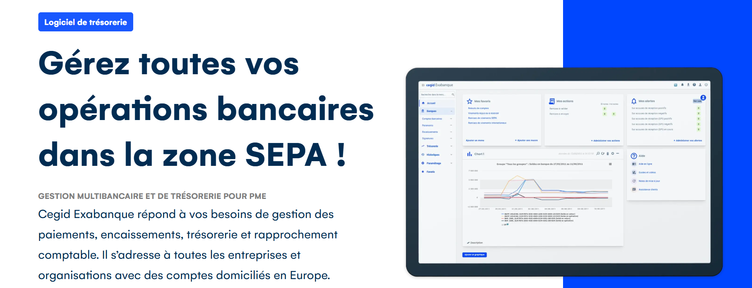

TESTEZ la solution GRATUITEMENT

Je découvre la solution Cegid Exabanque

Vous êtes une ETI, un groupe
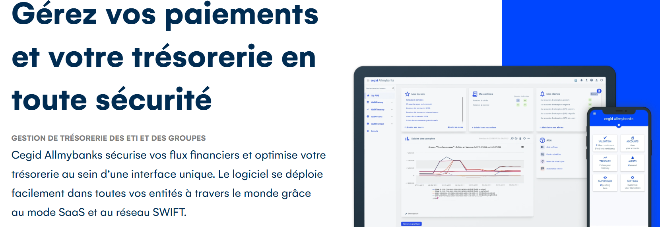

Je découvre la solution CegidAllmybanks

Je souhaite une démo

